Hoja1
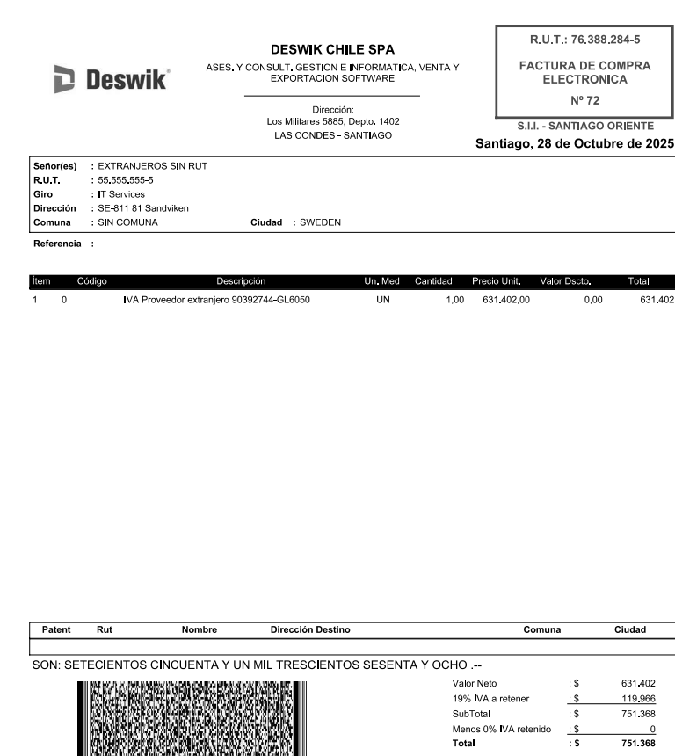

EMPRESA | FECHA | USD | TC | CLIENTE | GLOSA | Afecto IVA | NETO | IVA | TOTAL
DESWIK | 2025-10-28 | 109,876.00 | 938.19 | DESWIK Mining Consultants (Australia) Pty Ltd | IVA Proveedor extranjero F518-513-523-527-1397 | SI | 103,084,564 | 19,586,067 | 122,670,632
DESWIK | 2025-10-28 | 673.00 | 938.19 | Sandvik IT Services AB | IVA Proveedor extranjero 90392744-GL6050 | SI | 631,402 | 119,966 | 751,368
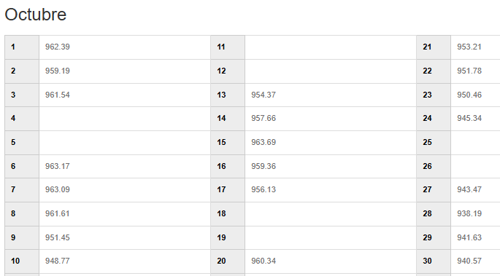
 |  |  |  |  |  |  | 103,715,966 | 19,706,034 | 123,422,000

